Заказ
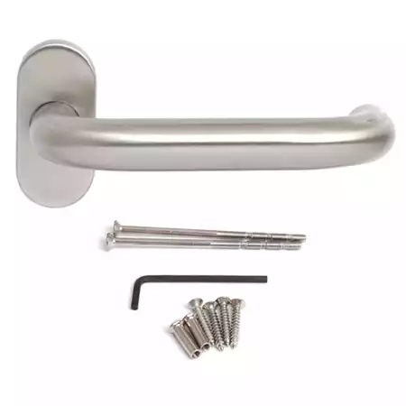
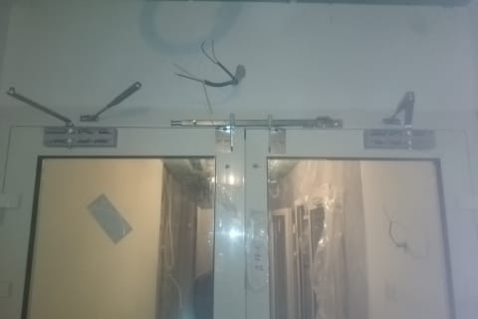
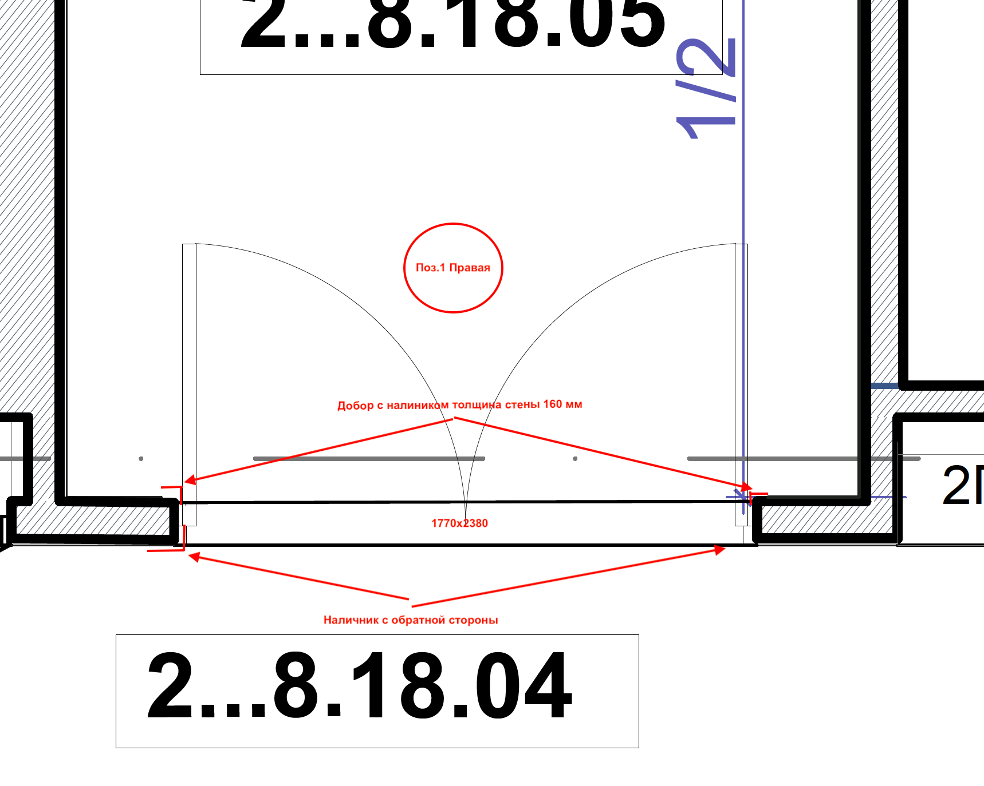
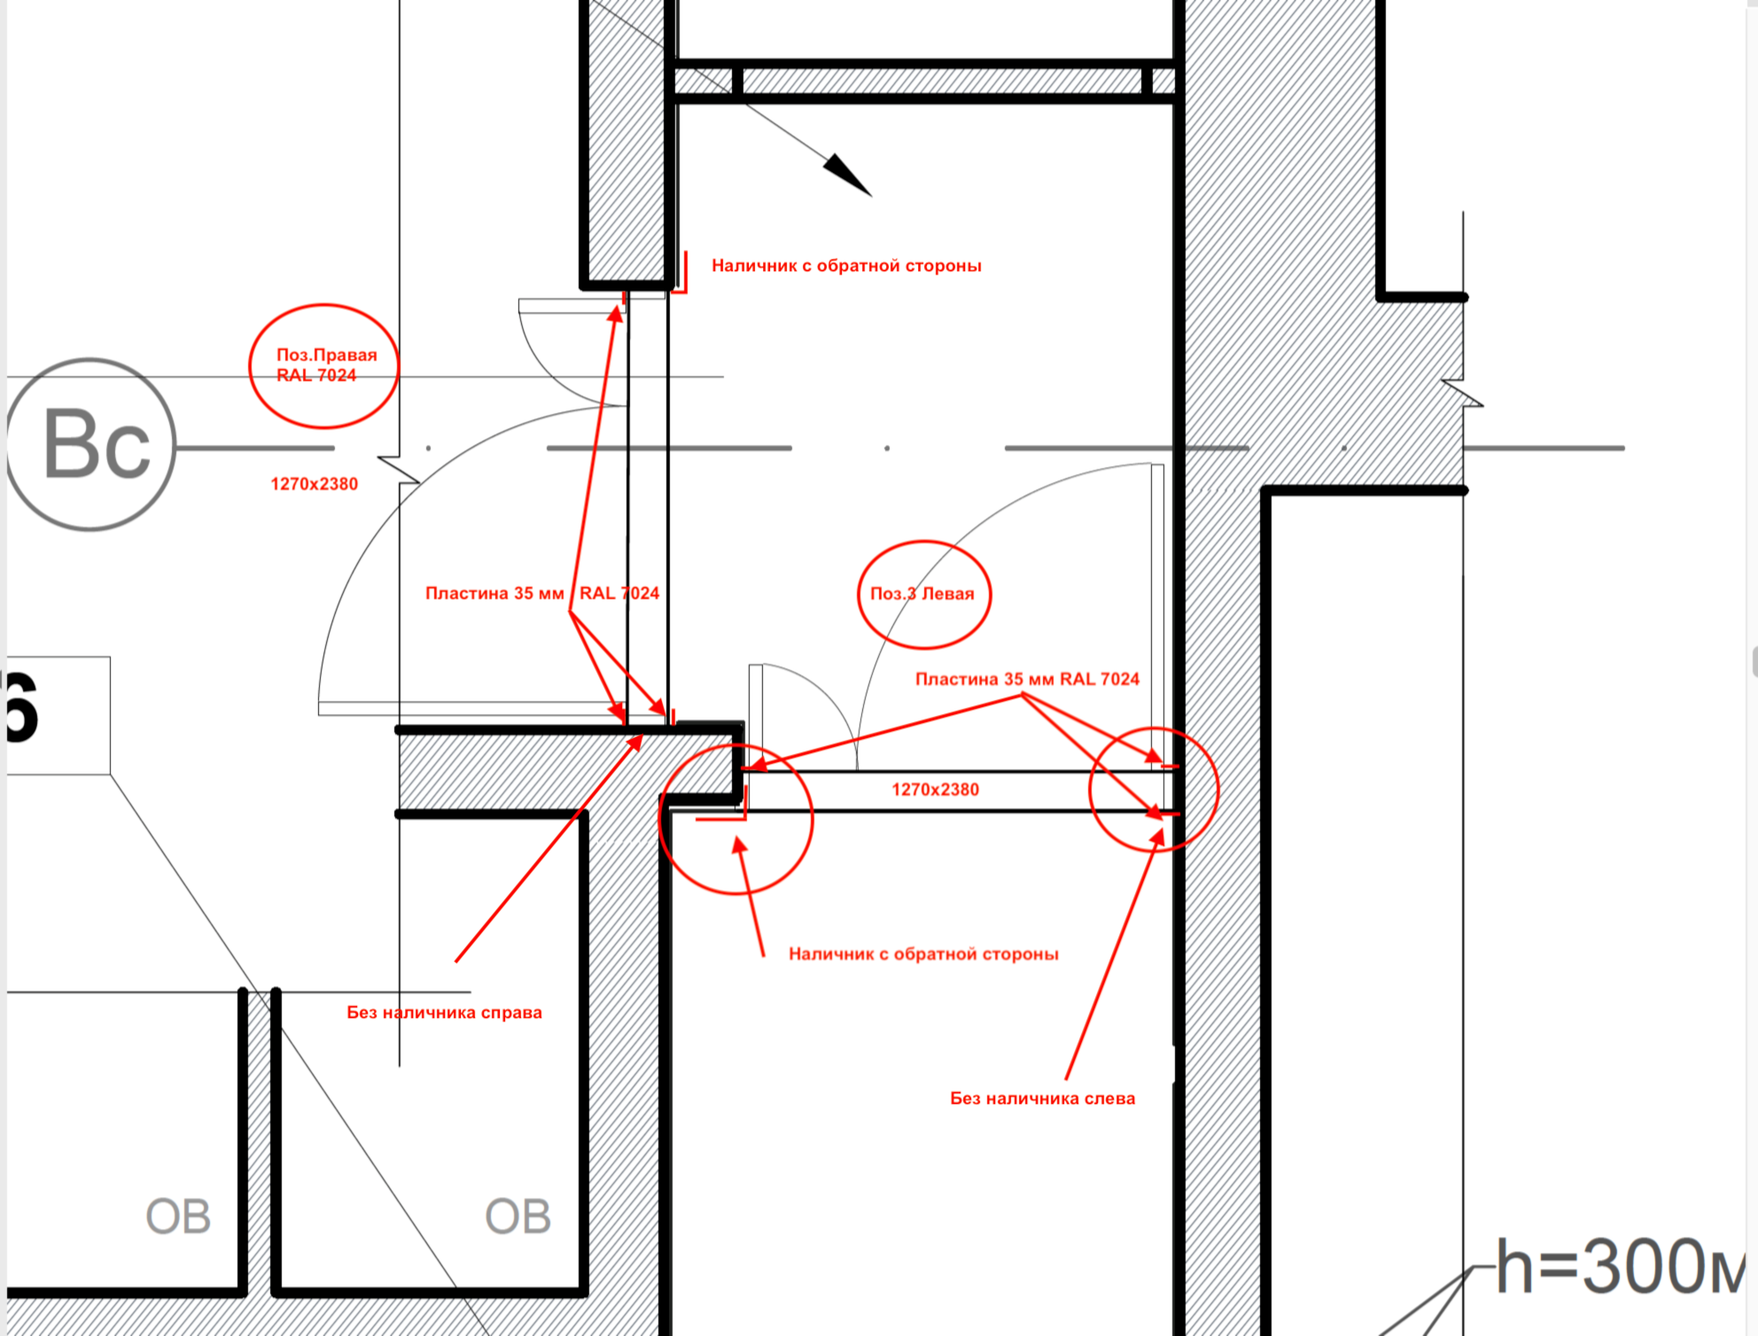
 |  | ООО "BAYER"
 |  | Заказ на изготовление металических изделий
 | Заказчик | НАИМЕНОВАНИЕ, GD_MSR
 | Телфон | телефон

1 | 2 | 3 | 4 | 5 | 6 | 7 | 8 | 9 | 10 | 11 | 12 | 13 | 14 | 15 | 16 | 17 | 18 | 19 | РАЗМЕР ПРОЕМА
№ | Наименование | Кол-во, ед. | Высота двери по коробке, мм | Ширина двери по коробке, мм | Открывание | Размер рабочей створки, мм | Окрас | Наличник | Доводчик | Навес Левый, кол-во шт. | Навес Правый, кол-во шт. | Стекло на левой створке, кол-во | Стекло на правой створке, кол-во | Решётка на левой створке, кол-во | Решётка на правой створке, кол-во | Наличие фрамуги | Высота фрамуги, мм | Примечание (размер стёкол и решёток, если есть) (доп. информация по заказу) | ширина мм | высота мм | Маркировка

1 | ДПО-02-СД-EIS60 | 1 | 2,380 | 1,770 | правая | равно польная | 7024 матовая | да | нет, подготовка | 3 | 3 |  |  |  |  |  |  | ДВЕРЬ МАКС ОСТЕКЛЕНИЕ, автопорог,ручка нержавейка, цилиндра не нужен, замок PL 301, усилить под доводчик на обе створки ,подготовка под координатор, остекление без импоста, наличник с 3-х сторон с обратной стороны, ПАССИВНАЯ СТВОРКА БЕЗ ШПИНГАЛЕТОВ Добор с наличником толщина стены 160 мм толщина металла 1,5 мм (НЕ ДОПУСКАЕТСЯ ВОЛНЫ ПО ВЫСОТЕ) |  |  | ДСВ-ДК
2 | Дверь ДП-02-ДЛ(EI60)Остекл | 1 | 2,380 | 1,270 | правая | 950 | 7024 матовая | да | нет, подготовка | 3 | 3 | 1 |  |  |  |  |  | Без наличника справа (смотри эксиз).Остекление рабочей створки 500х70-24 мм пож трип, антипаника, порог 14 мм, подготовка под доводчик. Рамка нового образца, Наличник с 2х сторон с обраной стороны (смотри эскиз) пластина 35 мм окрашенная в RAL 7024 для закрытия зазора пены после монтажа по периметру коробки. |  |  | ДСВ-ДК
3 | Дверь ДП-02-ДЛ(EI60)Остекл | 1 | 2,380 | 1,270 | Левая | 950 | 7024 матовая | да | нет, подготовка | 3 | 3 | 1 |  |  |  |  |  | Без наличника слева (смотри эксиз).Остекление рабочей створки 500х700-24 мм пож трип.,антипаника, порог 14 мм,подготовка под доводчик. Рамка нового образца, Наличник с 2х сторон с обраной стороны (смотри эскиз) пластина 35 мм окрашенная в RAL 7024 для закрытия зазора пены после монтажа по периметру коробки. |  |  | ДСВ-ДК

